6. Iniciativas adicionales
TERCER MONITOREO PLAN ANTICORRUPCIÓN Y ATENCIÓN AL CIUDADANO 2023
Componente 6: Iniciativas Adicionales
Subcomponente | No. | Actividades | Meta o producto | Responsable | Fecha programada | Descripción del Avance | Porcentaje de cumplimiento | Soporte o link de la página web donde se evidencia el avance o cumplimiento de la meta programada
Subcomponente 1. Código de Integridad y Conflicto de Interés | 1.1 | Realizar campañas de apropiación del Código de Integridad | Dos (2) campañas realizadas | Grupo de Talento Humano | Semestral | Se realizó una campaña de repaso y evaluación sobre código de integridad (concurso) Fecha: 19 de octubre de 2023 Título de la publicación: Este viernes, concurso de conocimientos sobre Código de Integridad y conflicto de intereses: ¡premios! | 100% | https://mintranet.mincit.gov.co/prensa/nuestras-noticias/este-viernes-concurso-de-conocimientos-sobre-codig
Subcomponente 1. Código de Integridad y Conflicto de Interés | 1.2 | Realizar campañas de apropiación sobre el Conflicto de Intereses | Dos (2) campañas realizadas | Grupo de Talento Humano y Grupo de Juzgamiento Disciplinario | Semestral | Se realizó una campaña de Lanzamiento del ABECÉ sobre conflicto de intereses El Grupo de Juzgamiento Disciplinario nos comparte un abecé gracias al cual podremos despejar todas nuestras dudas sobre los conflictos de interés. Fecha: 13 de octubre de 2023 Título de la publicación: ¿Estaremos frente a alguno?: revisemos... | 100% | https://mintranet.mincit.gov.co/prensa/destacadas/abece-sobre-conflicto-de-intereses-todo-lo-que-tod
Subcomponente 2. Capacitaciones y sensibilizaciones sobre Código General Disciplinario | 2.1 | Capacitación en el Código General Disciplinario vigente a fin de prevenir la ocurrencia de la falta disciplinaria. | Una (1) capacitación realizada | Lidera: Grupo de Juzgamiento Disciplinario Acompaña: Grupo de Talento Humano | Noviembre | Los días 29 y 30 de noviembre se realizo la capacitación en la Ley 1952, Código General Disciplinario, con una participación de 11 funcionarios y colaboradores del MinCIT, dictada por la Universidad Nacional de Colombia. | 100% | Se adjunta informe capacitación Universidad Nacional de Colombia
Subcomponente 2. Actividades de gestión, sensibilización y prevención de la Falta Disciplinaria y el Conflicto de Intereses. | 2.2 | Sensibilización en el Código General Disciplinario vigente a fin de prevenir la ocurrencia de la falta disciplinaria. | Tres (3) publicaciones de sensibilización del Código General Disciplinario en la Mintranet, página web y correo institucional | Grupo de Juzgamiento Disciplinario | Diciembre | Se realizaron tres publicaciones relacionadas con el conflicto de intereses, a través de la Mintranet, donde se da a conocer situaciones donde el interés personal puede influir en sus deberes y obligaciones como servidores públicos, a fin que puedan ser advertidos y gestionados de manera preventiva. | 100% | https://mintranet.mincit.gov.co/prensa/destacadas/abece-sobre-conflicto-de-intereses-todo-lo-que-tod Midamos nuestros conocimientos sobre conflictos de intereses: ¡respondamos encuesta! | Mintranet (mincit.gov.co) https://mintranet.mincit.gov.co/prensa/destacadas/que-bien-inocencio-perdio-su-inocencia
Subcomponente 3. Monitoreo PQRSD actos de corrupción o conflicto de intereses | 3.1 | Realizar reporte de PQRSD relacionadas con actos de corrupción o conflicto de intereses | Dos (2) reportes presentados | Lidera: Grupo de Juzgamiento Disciplinario Acompaña: Grupo de Relación con el Ciudadano | Semestral | Se recibió información por parte del Grupo de Relación con el ciudadano, donde confirma que durante el segundo semestre del 2023, no se recibieron quejas relacionados con hechos de corrupción o conflicto de intereses, en contra de funcionarios del MINCIT. | 100% | 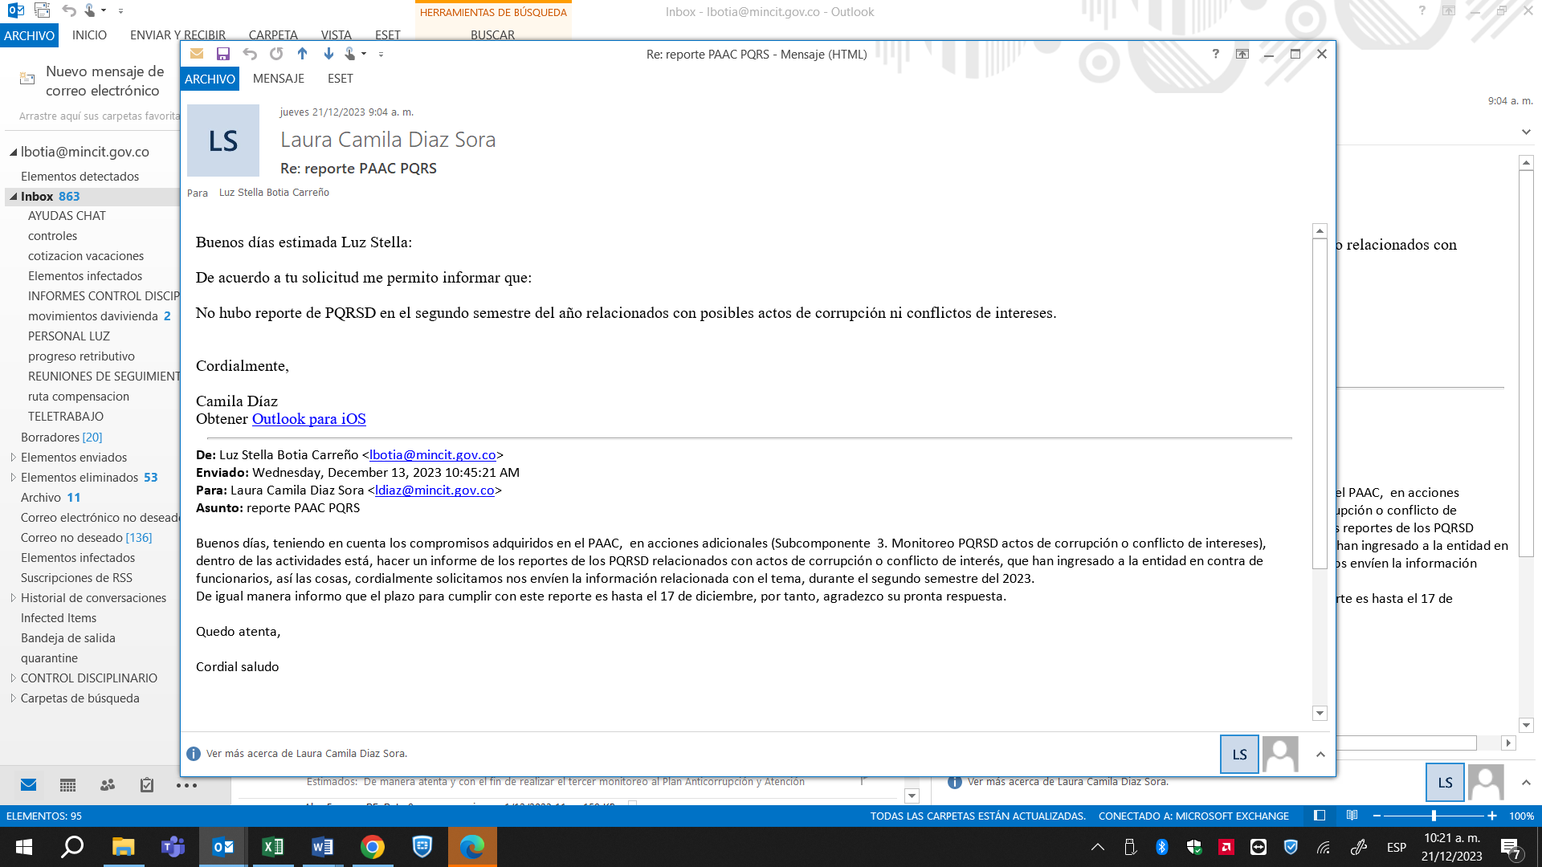
Subcomponente 4. Participación ciudadana. | 4.2 | Presentar el balance de las acciones emprendidas en torno al fortalecimiento del proceso de participación ciudadana y rendición de cuentas en la entidad, analizar sus resultados y presentar las propuestas de mejoramiento necesarias, enfocadas a su desarrollo. | Un (1) documento elaborado | Grupo de Relación con el Ciudadano | Diciembre | Se elaboró el documento de balance de acciones de la Estrategia de participación ciudadana 2023 | 100% | https://www.mincit.gov.co/participa/estrategia-de-participacion-ciudadana

